ProFormUploadButton (文件上傳)
通用屬性
屬性名 | 類型 | 功能說明 | 中文說明 | 必備
name | string | number | 表單字段的唯一標識，對應後端字段名。 | 表單字段名稱。 | O
label | ReactNode | 表單項的標籤文本，顯示在字段左側或上方。 | 字段的標籤。 | O
tooltip | string | ReactNode | 提供額外的提示信息，顯示在標籤旁邊的提示圖標中。 | 標籤的提示信息。
placeholder | string | string[] | 占位符文本，顯示在輸入框內，提示用戶輸入內容。 | 輸入框的占位提示文字。
rules | Rule[] | 校驗規則集合，用於驗證輸入的內容是否符合要求。 | 校驗規則。
readonly | boolean | 設置字段是否為只讀模式，默認為 false。 | 是否啟用只讀模式。
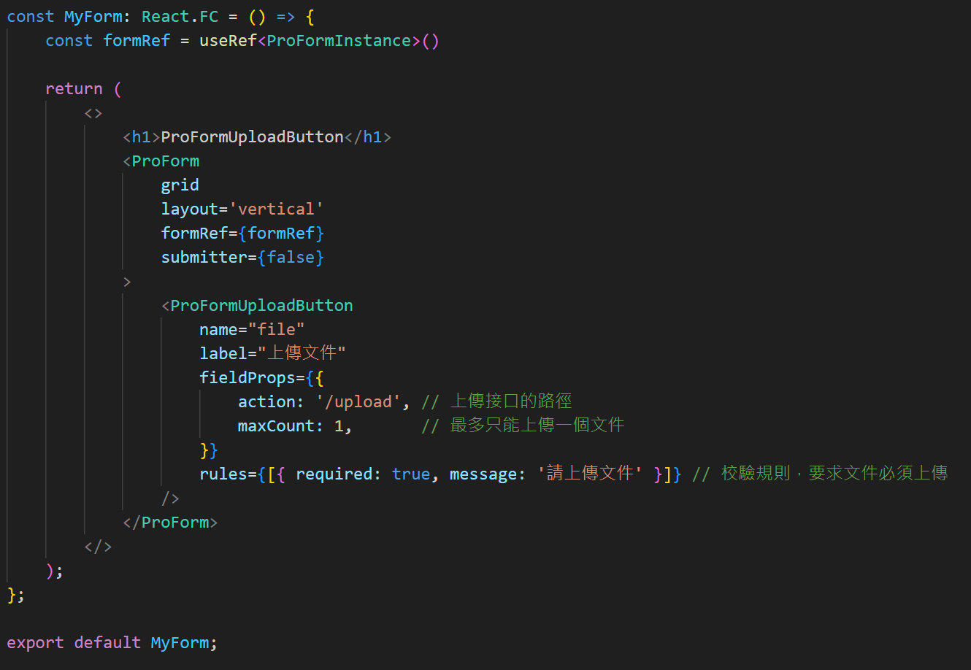
fieldProps | object | 傳遞給底層 Ant Design 表單字段組件的屬性，例如 Input, Select 等的屬性。 | 傳遞給 AntD 的原生屬性。
width | string | number | 設置輸入框的寬度，可選值為 xs, s, m, l, xl 或具體像素值。 | 輸入框的寬度設置。
colProps | object | 控制響應式佈局的列屬性，需在 ProForm 啟用 grid 後生效，例如 { span: 12 }。 | 響應式佈局的列屬性。
dependencies | string[] | 配置字段依賴，當依賴的字段值變更時會觸發當前字段的更新或重新渲染。 | 設置字段的依賴關係。
options | Array | 可選項的數組，每個選項都是一個包含 label 和 value 的對象。 | 單選框的選項集合。

fieldProps：屬性設定
屬性名 | 功能 | 中文說明
value | 設置輸入框的值 | 設置輸入框內部的初始值。
defaultValue | 輸入框的初始值 | 設置輸入框的默認值。
placeholder | 提示文字 | 設置輸入框中顯示的佔位提示內容。
rows | 顯示行數 （多行文本框專用） | 控制多行文本框的高度（行數）。
maxLength | 最大字數 | 限制輸入框中允許輸入的最大字數。
showCount | 是否顯示字數統計 | 是否顯示輸入框當前字數和最大字數統計。
disabled | 禁用狀態 | 設置輸入框為不可編輯狀態。
onChange | 值改變事件 | 當輸入框的內容發生變化時的回調函數。
onFocus | 獲取焦點事件 | 當輸入框獲得焦點時的回調函數。
onBlur | 失去焦點事件 | 當輸入框失去焦點時的回調函數。
allowClear | 是否顯示清除按鈕 | 是否顯示輸入框右側的清除按鈕。
style | 自定義樣式 | 控制輸入框的外觀樣式。
addonBefore | 前綴內容 | 輸入框前面顯示的附加內容。
addonAfter | 後綴內容 | 輸入框後面顯示的附加內容。
prefix | 前綴圖標 | 輸入框內部左側的圖標內容。
suffix | 後綴圖標 | 輸入框內部右側的圖標內容。
disabled | 設置是否禁用該單選框組。 | 是否禁用單選框。
maxCount | 最大上傳數量。 | 最大上傳文件數量。
action | 上傳的 URL 地址。 | 上傳文件的地址。
listType | 顯示的列表類型，如 text, picture。 | 顯示的列表類型。

rules：校驗規則
屬性名 | 功能 | 中文說明
required | 是否為必填項 | 設置字段是否必須輸入。
message | 校驗失敗時的提示消息 | 當校驗條件不滿足時顯示的錯誤提示。
min | 最小數值 （僅適用於數字類型） | 設置數字輸入的最小值。
max | 最大數值 （僅適用於數字類型） | 設置數字輸入的最大值。
len | 固定長度 | 限制輸入內容的字符數必須等於指定值。
minLength | 最小字符數 | 限制輸入內容的最少字符數。
maxLength | 最大字符數 | 限制輸入內容的最多字符數。
pattern | 正則表達式 | 使用正則校驗輸入內容是否符合要求。
validator | 自定義校驗函數 | 自定義校驗邏輯，支持異步校驗。
type | 類型校驗 | 預設類型（如 string, number, email, url）。
whitespace | 是否允許空白字符 | 設置為 true 時禁止僅輸入空白字符。

ProFormCheckbox.Group (多選框)
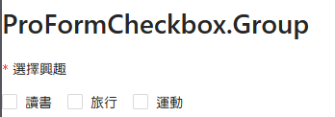
通用屬性
屬性名 | 類型 | 功能說明 | 中文說明 | 必備
name | string | number | 表單字段的唯一標識，對應後端字段名。 | 表單字段名稱。 | O
label | ReactNode | 表單項的標籤文本，顯示在字段左側或上方。 | 字段的標籤。 | O
tooltip | string | ReactNode | 提供額外的提示信息，顯示在標籤旁邊的提示圖標中。 | 標籤的提示信息。
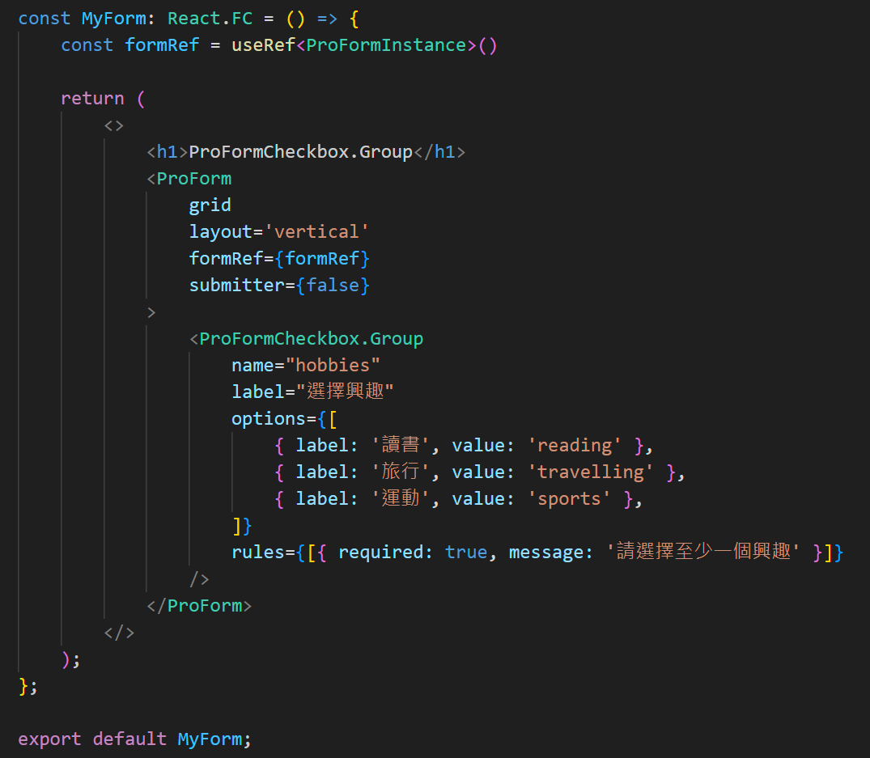
placeholder | string | string[] | 占位符文本，顯示在輸入框內，提示用戶輸入內容。 | 輸入框的占位提示文字。
rules | Rule[] | 校驗規則集合，用於驗證輸入的內容是否符合要求。 | 校驗規則。
readonly | boolean | 設置字段是否為只讀模式，默認為 false。 | 是否啟用只讀模式。
fieldProps | object | 傳遞給底層 Ant Design 表單字段組件的屬性，例如 Input, Select 等的屬性。 | 傳遞給 AntD 的原生屬性。
width | string | number | 設置輸入框的寬度，可選值為 xs, s, m, l, xl 或具體像素值。 | 輸入框的寬度設置。
colProps | object | 控制響應式佈局的列屬性，需在 ProForm 啟用 grid 後生效，例如 { span: 12 }。 | 響應式佈局的列屬性。
dependencies | string[] | 配置字段依賴，當依賴的字段值變更時會觸發當前字段的更新或重新渲染。 | 設置字段的依賴關係。
options | Array | 可選項的數組，每個選項都是一個包含 label 和 value 的對象。 | 單選框的選項集合。

fieldProps：屬性設定
屬性名 | 功能 | 中文說明
value | 設置輸入框的值 | 設置輸入框內部的初始值。
defaultValue | 輸入框的初始值 | 設置輸入框的默認值。
placeholder | 提示文字 | 設置輸入框中顯示的佔位提示內容。
rows | 顯示行數 （多行文本框專用） | 控制多行文本框的高度（行數）。
maxLength | 最大字數 | 限制輸入框中允許輸入的最大字數。
showCount | 是否顯示字數統計 | 是否顯示輸入框當前字數和最大字數統計。
disabled | 禁用狀態 | 設置輸入框為不可編輯狀態。
onChange | 值改變事件 | 當輸入框的內容發生變化時的回調函數。
onFocus | 獲取焦點事件 | 當輸入框獲得焦點時的回調函數。
onBlur | 失去焦點事件 | 當輸入框失去焦點時的回調函數。
allowClear | 是否顯示清除按鈕 | 是否顯示輸入框右側的清除按鈕。
style | 自定義樣式 | 控制輸入框的外觀樣式。
addonBefore | 前綴內容 | 輸入框前面顯示的附加內容。
addonAfter | 後綴內容 | 輸入框後面顯示的附加內容。
prefix | 前綴圖標 | 輸入框內部左側的圖標內容。
suffix | 後綴圖標 | 輸入框內部右側的圖標內容。
disabled | 設置是否禁用該單選框組。 | 是否禁用單選框。

rules：校驗規則
屬性名 | 功能 | 中文說明
required | 是否為必填項 | 設置字段是否必須輸入。
message | 校驗失敗時的提示消息 | 當校驗條件不滿足時顯示的錯誤提示。
min | 最小數值 （僅適用於數字類型） | 設置數字輸入的最小值。
max | 最大數值 （僅適用於數字類型） | 設置數字輸入的最大值。
len | 固定長度 | 限制輸入內容的字符數必須等於指定值。
minLength | 最小字符數 | 限制輸入內容的最少字符數。
maxLength | 最大字符數 | 限制輸入內容的最多字符數。
pattern | 正則表達式 | 使用正則校驗輸入內容是否符合要求。
validator | 自定義校驗函數 | 自定義校驗邏輯，支持異步校驗。
type | 類型校驗 | 預設類型（如 string, number, email, url）。
whitespace | 是否允許空白字符 | 設置為 true 時禁止僅輸入空白字符。

ProFormRadio.Group (單選框)
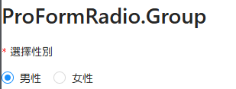
通用屬性
屬性名 | 類型 | 功能說明 | 中文說明 | 必備
name | string | number | 表單字段的唯一標識，對應後端字段名。 | 表單字段名稱。 | O
label | ReactNode | 表單項的標籤文本，顯示在字段左側或上方。 | 字段的標籤。 | O
tooltip | string | ReactNode | 提供額外的提示信息，顯示在標籤旁邊的提示圖標中。 | 標籤的提示信息。
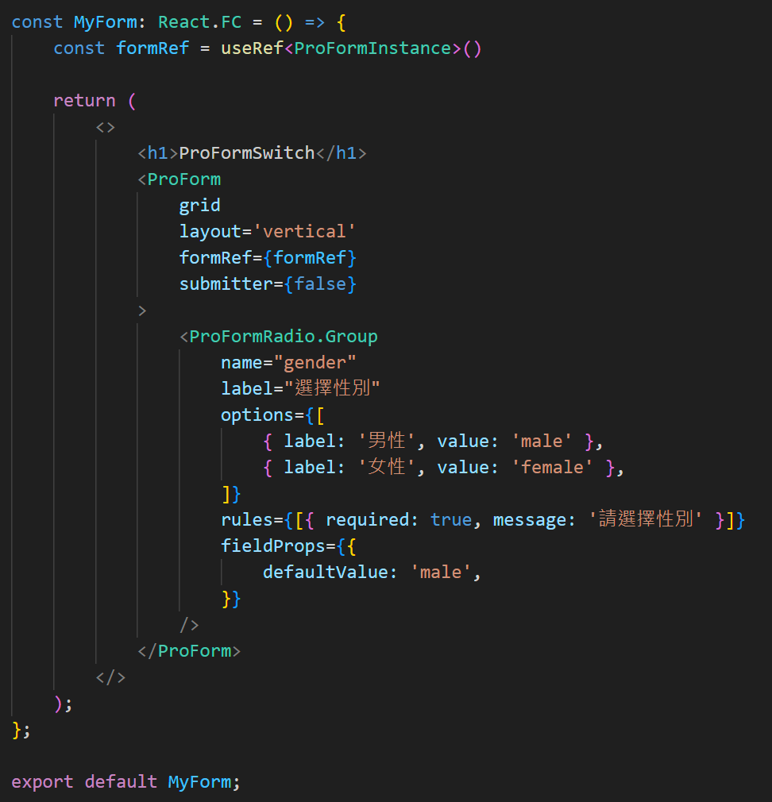
placeholder | string | string[] | 占位符文本，顯示在輸入框內，提示用戶輸入內容。 | 輸入框的占位提示文字。
rules | Rule[] | 校驗規則集合，用於驗證輸入的內容是否符合要求。 | 校驗規則。
readonly | boolean | 設置字段是否為只讀模式，默認為 false。 | 是否啟用只讀模式。
fieldProps | object | 傳遞給底層 Ant Design 表單字段組件的屬性，例如 Input, Select 等的屬性。 | 傳遞給 AntD 的原生屬性。
width | string | number | 設置輸入框的寬度，可選值為 xs, s, m, l, xl 或具體像素值。 | 輸入框的寬度設置。
colProps | object | 控制響應式佈局的列屬性，需在 ProForm 啟用 grid 後生效，例如 { span: 12 }。 | 響應式佈局的列屬性。
dependencies | string[] | 配置字段依賴，當依賴的字段值變更時會觸發當前字段的更新或重新渲染。 | 設置字段的依賴關係。
options | Array | 可選項的數組，每個選項都是一個包含 label 和 value 的對象。 | 單選框的選項集合。

fieldProps：屬性設定
屬性名 | 功能 | 中文說明
value | 設置輸入框的值 | 設置輸入框內部的初始值。
defaultValue | 輸入框的初始值 | 設置輸入框的默認值。
placeholder | 提示文字 | 設置輸入框中顯示的佔位提示內容。
rows | 顯示行數 （多行文本框專用） | 控制多行文本框的高度（行數）。
maxLength | 最大字數 | 限制輸入框中允許輸入的最大字數。
showCount | 是否顯示字數統計 | 是否顯示輸入框當前字數和最大字數統計。
disabled | 禁用狀態 | 設置輸入框為不可編輯狀態。
onChange | 值改變事件 | 當輸入框的內容發生變化時的回調函數。
onFocus | 獲取焦點事件 | 當輸入框獲得焦點時的回調函數。
onBlur | 失去焦點事件 | 當輸入框失去焦點時的回調函數。
allowClear | 是否顯示清除按鈕 | 是否顯示輸入框右側的清除按鈕。
style | 自定義樣式 | 控制輸入框的外觀樣式。
addonBefore | 前綴內容 | 輸入框前面顯示的附加內容。
addonAfter | 後綴內容 | 輸入框後面顯示的附加內容。
prefix | 前綴圖標 | 輸入框內部左側的圖標內容。
suffix | 後綴圖標 | 輸入框內部右側的圖標內容。
disabled | 設置是否禁用該單選框組。 | 是否禁用單選框。

rules：校驗規則
屬性名 | 功能 | 中文說明
required | 是否為必填項 | 設置字段是否必須輸入。
message | 校驗失敗時的提示消息 | 當校驗條件不滿足時顯示的錯誤提示。
min | 最小數值 （僅適用於數字類型） | 設置數字輸入的最小值。
max | 最大數值 （僅適用於數字類型） | 設置數字輸入的最大值。
len | 固定長度 | 限制輸入內容的字符數必須等於指定值。
minLength | 最小字符數 | 限制輸入內容的最少字符數。
maxLength | 最大字符數 | 限制輸入內容的最多字符數。
pattern | 正則表達式 | 使用正則校驗輸入內容是否符合要求。
validator | 自定義校驗函數 | 自定義校驗邏輯，支持異步校驗。
type | 類型校驗 | 預設類型（如 string, number, email, url）。
whitespace | 是否允許空白字符 | 設置為 true 時禁止僅輸入空白字符。

ProFormSwitch (開關控件)
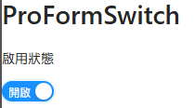
通用屬性
屬性名 | 類型 | 功能說明 | 中文說明 | 必備
name | string | number | 表單字段的唯一標識，對應後端字段名。 | 表單字段名稱。 | O
label | ReactNode | 表單項的標籤文本，顯示在字段左側或上方。 | 字段的標籤。 | O
tooltip | string | ReactNode | 提供額外的提示信息，顯示在標籤旁邊的提示圖標中。 | 標籤的提示信息。
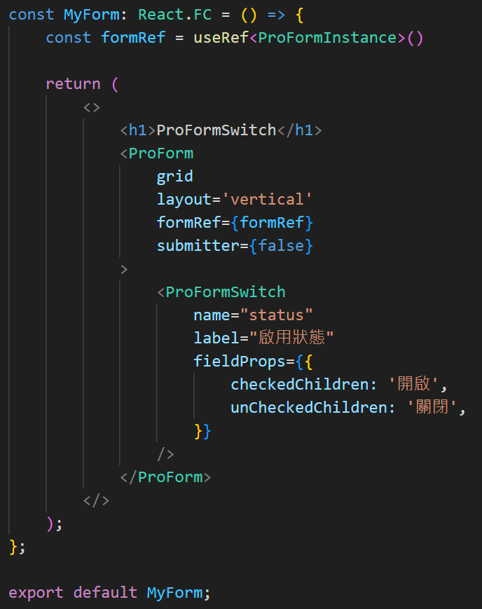
placeholder | string | string[] | 占位符文本，顯示在輸入框內，提示用戶輸入內容。 | 輸入框的占位提示文字。
rules | Rule[] | 校驗規則集合，用於驗證輸入的內容是否符合要求。 | 校驗規則。
readonly | boolean | 設置字段是否為只讀模式，默認為 false。 | 是否啟用只讀模式。
fieldProps | object | 傳遞給底層 Ant Design 表單字段組件的屬性，例如 Input, Select 等的屬性。 | 傳遞給 AntD 的原生屬性。
width | string | number | 設置輸入框的寬度，可選值為 xs, s, m, l, xl 或具體像素值。 | 輸入框的寬度設置。
colProps | object | 控制響應式佈局的列屬性，需在 ProForm 啟用 grid 後生效，例如 { span: 12 }。 | 響應式佈局的列屬性。
dependencies | string[] | 配置字段依賴，當依賴的字段值變更時會觸發當前字段的更新或重新渲染。 | 設置字段的依賴關係。

fieldProps：屬性設定
屬性名 | 功能 | 中文說明
value | 設置輸入框的值 | 設置輸入框內部的初始值。
defaultValue | 輸入框的初始值 | 設置輸入框的默認值。
placeholder | 提示文字 | 設置輸入框中顯示的佔位提示內容。
rows | 顯示行數 （多行文本框專用） | 控制多行文本框的高度（行數）。
maxLength | 最大字數 | 限制輸入框中允許輸入的最大字數。
showCount | 是否顯示字數統計 | 是否顯示輸入框當前字數和最大字數統計。
disabled | 禁用狀態 | 設置輸入框為不可編輯狀態。
onChange | 值改變事件 | 當輸入框的內容發生變化時的回調函數。
onFocus | 獲取焦點事件 | 當輸入框獲得焦點時的回調函數。
onBlur | 失去焦點事件 | 當輸入框失去焦點時的回調函數。
allowClear | 是否顯示清除按鈕 | 是否顯示輸入框右側的清除按鈕。
style | 自定義樣式 | 控制輸入框的外觀樣式。
addonBefore | 前綴內容 | 輸入框前面顯示的附加內容。
addonAfter | 後綴內容 | 輸入框後面顯示的附加內容。
prefix | 前綴圖標 | 輸入框內部左側的圖標內容。
suffix | 後綴圖標 | 輸入框內部右側的圖標內容。
disabled | 設置是否禁用該單選框組。 | 是否禁用單選框。
checkedChildren | 開啟狀態 顯示的文字或內容。 | 開啟狀態顯示內容。
unCheckedChildren | 關閉狀態 顯示的文字或內容。 | 關閉狀態顯示內容。

rules：校驗規則
屬性名 | 功能 | 中文說明
required | 是否為必填項 | 設置字段是否必須輸入。
message | 校驗失敗時的提示消息 | 當校驗條件不滿足時顯示的錯誤提示。
min | 最小數值 （僅適用於數字類型） | 設置數字輸入的最小值。
max | 最大數值 （僅適用於數字類型） | 設置數字輸入的最大值。
len | 固定長度 | 限制輸入內容的字符數必須等於指定值。
minLength | 最小字符數 | 限制輸入內容的最少字符數。
maxLength | 最大字符數 | 限制輸入內容的最多字符數。
pattern | 正則表達式 | 使用正則校驗輸入內容是否符合要求。
validator | 自定義校驗函數 | 自定義校驗邏輯，支持異步校驗。
type | 類型校驗 | 預設類型（如 string, number, email, url）。
whitespace | 是否允許空白字符 | 設置為 true 時禁止僅輸入空白字符。

ProFormTimePicker (時間選擇)
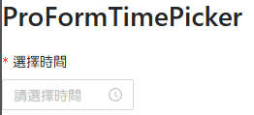
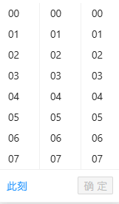
通用屬性
屬性名 | 類型 | 功能說明 | 中文說明 | 必備
name | string | number | 表單字段的唯一標識，對應後端字段名。 | 表單字段名稱。 | O
label | ReactNode | 表單項的標籤文本，顯示在字段左側或上方。 | 字段的標籤。 | O
tooltip | string | ReactNode | 提供額外的提示信息，顯示在標籤旁邊的提示圖標中。 | 標籤的提示信息。
placeholder | string | string[] | 占位符文本，顯示在輸入框內，提示用戶輸入內容。 | 輸入框的占位提示文字。
rules | Rule[] | 校驗規則集合，用於驗證輸入的內容是否符合要求。 | 校驗規則。
readonly | boolean | 設置字段是否為只讀模式，默認為 false。 | 是否啟用只讀模式。
fieldProps | object | 傳遞給底層 Ant Design 表單字段組件的屬性，例如 Input, Select 等的屬性。 | 傳遞給 AntD 的原生屬性。
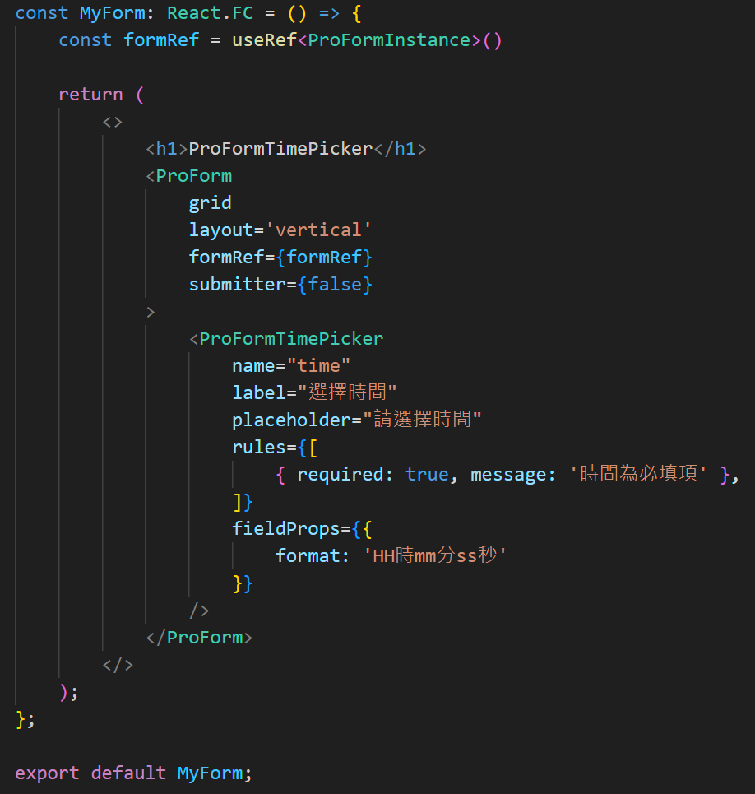
width | string | number | 設置輸入框的寬度，可選值為 xs, s, m, l, xl 或具體像素值。 | 輸入框的寬度設置。
colProps | object | 控制響應式佈局的列屬性，需在 ProForm 啟用 grid 後生效，例如 { span: 12 }。 | 響應式佈局的列屬性。
dependencies | string[] | 配置字段依賴，當依賴的字段值變更時會觸發當前字段的更新或重新渲染。 | 設置字段的依賴關係。

fieldProps：屬性設定
屬性名 | 功能 | 中文說明
value | 設置輸入框的值 | 設置輸入框內部的初始值。
defaultValue | 輸入框的初始值 | 設置輸入框的默認值。
placeholder | 提示文字 | 設置輸入框中顯示的佔位提示內容。
rows | 顯示行數 （多行文本框專用） | 控制多行文本框的高度（行數）。
maxLength | 最大字數 | 限制輸入框中允許輸入的最大字數。
showCount | 是否顯示字數統計 | 是否顯示輸入框當前字數和最大字數統計。
disabled | 禁用狀態 | 設置輸入框為不可編輯狀態。
onChange | 值改變事件 | 當輸入框的內容發生變化時的回調函數。
onFocus | 獲取焦點事件 | 當輸入框獲得焦點時的回調函數。
onBlur | 失去焦點事件 | 當輸入框失去焦點時的回調函數。
allowClear | 是否顯示清除按鈕 | 是否顯示輸入框右側的清除按鈕。
style | 自定義樣式 | 控制輸入框的外觀樣式。
addonBefore | 前綴內容 | 輸入框前面顯示的附加內容。
addonAfter | 後綴內容 | 輸入框後面顯示的附加內容。
prefix | 前綴圖標 | 輸入框內部左側的圖標內容。
suffix | 後綴圖標 | 輸入框內部右側的圖標內容。
disabled | 設置是否禁用該單選框組。 | 是否禁用單選框。
format | 顯示格式化字符串 如 HH:mm:ss | 顯示的日期格式。

rules：校驗規則
屬性名 | 功能 | 中文說明
required | 是否為必填項 | 設置字段是否必須輸入。
message | 校驗失敗時的提示消息 | 當校驗條件不滿足時顯示的錯誤提示。
min | 最小數值 （僅適用於數字類型） | 設置數字輸入的最小值。
max | 最大數值 （僅適用於數字類型） | 設置數字輸入的最大值。
len | 固定長度 | 限制輸入內容的字符數必須等於指定值。
minLength | 最小字符數 | 限制輸入內容的最少字符數。
maxLength | 最大字符數 | 限制輸入內容的最多字符數。
pattern | 正則表達式 | 使用正則校驗輸入內容是否符合要求。
validator | 自定義校驗函數 | 自定義校驗邏輯，支持異步校驗。
type | 類型校驗 | 預設類型（如 string, number, email, url）。
whitespace | 是否允許空白字符 | 設置為 true 時禁止僅輸入空白字符。

ProFormDatePicker (日期選擇)
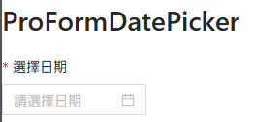
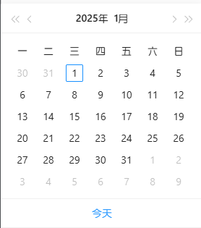
通用屬性
屬性名 | 類型 | 功能說明 | 中文說明 | 必備
name | string | number | 表單字段的唯一標識，對應後端字段名。 | 表單字段名稱。 | O
label | ReactNode | 表單項的標籤文本，顯示在字段左側或上方。 | 字段的標籤。 | O
tooltip | string | ReactNode | 提供額外的提示信息，顯示在標籤旁邊的提示圖標中。 | 標籤的提示信息。
placeholder | string | string[] | 占位符文本，顯示在輸入框內，提示用戶輸入內容。 | 輸入框的占位提示文字。
rules | Rule[] | 校驗規則集合，用於驗證輸入的內容是否符合要求。 | 校驗規則。
readonly | boolean | 設置字段是否為只讀模式，默認為 false。 | 是否啟用只讀模式。
fieldProps | object | 傳遞給底層 Ant Design 表單字段組件的屬性，例如 Input, Select 等的屬性。 | 傳遞給 AntD 的原生屬性。
width | string | number | 設置輸入框的寬度，可選值為 xs, s, m, l, xl 或具體像素值。 | 輸入框的寬度設置。
colProps | object | 控制響應式佈局的列屬性，需在 ProForm 啟用 grid 後生效，例如 { span: 12 }。 | 響應式佈局的列屬性。
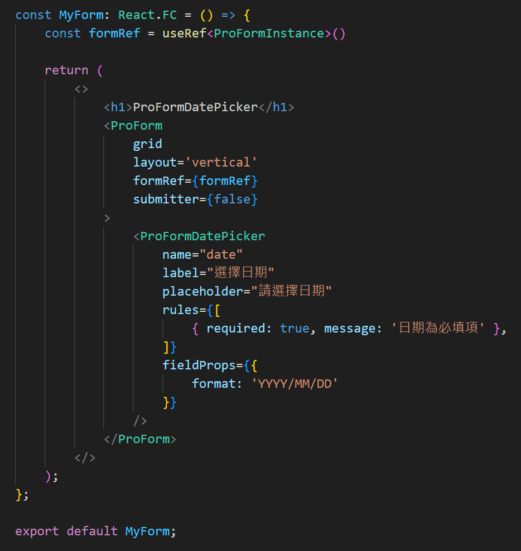
dependencies | string[] | 配置字段依賴，當依賴的字段值變更時會觸發當前字段的更新或重新渲染。 | 設置字段的依賴關係。

fieldProps：屬性設定
屬性名 | 功能 | 中文說明
value | 設置輸入框的值 | 設置輸入框內部的初始值。
defaultValue | 輸入框的初始值 | 設置輸入框的默認值。
placeholder | 提示文字 | 設置輸入框中顯示的佔位提示內容。
rows | 顯示行數 （多行文本框專用） | 控制多行文本框的高度（行數）。
maxLength | 最大字數 | 限制輸入框中允許輸入的最大字數。
showCount | 是否顯示字數統計 | 是否顯示輸入框當前字數和最大字數統計。
disabled | 禁用狀態 | 設置輸入框為不可編輯狀態。
onChange | 值改變事件 | 當輸入框的內容發生變化時的回調函數。
onFocus | 獲取焦點事件 | 當輸入框獲得焦點時的回調函數。
onBlur | 失去焦點事件 | 當輸入框失去焦點時的回調函數。
allowClear | 是否顯示清除按鈕 | 是否顯示輸入框右側的清除按鈕。
style | 自定義樣式 | 控制輸入框的外觀樣式。
addonBefore | 前綴內容 | 輸入框前面顯示的附加內容。
addonAfter | 後綴內容 | 輸入框後面顯示的附加內容。
prefix | 前綴圖標 | 輸入框內部左側的圖標內容。
suffix | 後綴圖標 | 輸入框內部右側的圖標內容。
disabled | 設置是否禁用該單選框組。 | 是否禁用單選框。
format | 顯示格式化字符串 如 YYYY-MM-DD。 | 顯示的日期格式。

rules：校驗規則
屬性名 | 功能 | 中文說明
required | 是否為必填項 | 設置字段是否必須輸入。
message | 校驗失敗時的提示消息 | 當校驗條件不滿足時顯示的錯誤提示。
min | 最小數值 （僅適用於數字類型） | 設置數字輸入的最小值。
max | 最大數值 （僅適用於數字類型） | 設置數字輸入的最大值。
len | 固定長度 | 限制輸入內容的字符數必須等於指定值。
minLength | 最小字符數 | 限制輸入內容的最少字符數。
maxLength | 最大字符數 | 限制輸入內容的最多字符數。
pattern | 正則表達式 | 使用正則校驗輸入內容是否符合要求。
validator | 自定義校驗函數 | 自定義校驗邏輯，支持異步校驗。
type | 類型校驗 | 預設類型（如 string, number, email, url）。
whitespace | 是否允許空白字符 | 設置為 true 時禁止僅輸入空白字符。

ProFormSelect (下拉選擇框)
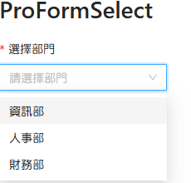
通用屬性
屬性名 | 類型 | 功能說明 | 中文說明 | 必備
name | string | number | 表單字段的唯一標識，對應後端字段名。 | 表單字段名稱。 | O
label | ReactNode | 表單項的標籤文本，顯示在字段左側或上方。 | 字段的標籤。 | O
tooltip | string | ReactNode | 提供額外的提示信息，顯示在標籤旁邊的提示圖標中。 | 標籤的提示信息。
placeholder | string | string[] | 占位符文本，顯示在輸入框內，提示用戶輸入內容。 | 輸入框的占位提示文字。
rules | Rule[] | 校驗規則集合，用於驗證輸入的內容是否符合要求。 | 校驗規則。
readonly | boolean | 設置字段是否為只讀模式，默認為 false。 | 是否啟用只讀模式。
fieldProps | object | 傳遞給底層 Ant Design 表單字段組件的屬性，例如 Input, Select 等的屬性。 | 傳遞給 AntD 的原生屬性。
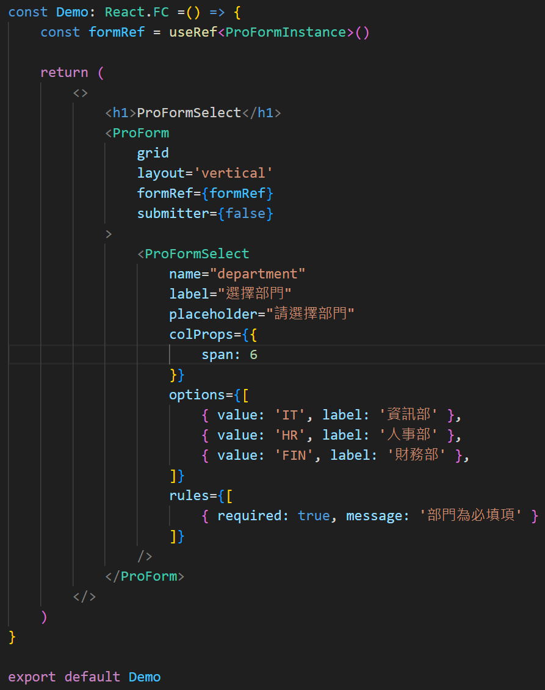
width | string | number | 設置輸入框的寬度，可選值為 xs, s, m, l, xl 或具體像素值。 | 輸入框的寬度設置。
colProps | object | 控制響應式佈局的列屬性，需在 ProForm 啟用 grid 後生效，例如 { span: 12 }。 | 響應式佈局的列屬性。
dependencies | string[] | 配置字段依賴，當依賴的字段值變更時會觸發當前字段的更新或重新渲染。 | 設置字段的依賴關係。
options | Option[] | 下拉框選項數據，格式為 { label, value } 的數組。 | 選項數據集合。
showSearch | boolean | 是否支持搜索功能。 | 是否啟用搜索功能。
mode | string | 選擇模式，可設置為 multiple 或 tags。 | 下拉框的選擇模式。

fieldProps：屬性設定
屬性名 | 功能 | 中文說明
value | 設置輸入框的值 | 設置輸入框內部的初始值。
defaultValue | 輸入框的初始值 | 設置輸入框的默認值。
placeholder | 提示文字 | 設置輸入框中顯示的佔位提示內容。
rows | 顯示行數 （多行文本框專用） | 控制多行文本框的高度（行數）。
maxLength | 最大字數 | 限制輸入框中允許輸入的最大字數。
showCount | 是否顯示字數統計 | 是否顯示輸入框當前字數和最大字數統計。
disabled | 禁用狀態 | 設置輸入框為不可編輯狀態。
onChange | 值改變事件 | 當輸入框的內容發生變化時的回調函數。
onFocus | 獲取焦點事件 | 當輸入框獲得焦點時的回調函數。
onBlur | 失去焦點事件 | 當輸入框失去焦點時的回調函數。
allowClear | 是否顯示清除按鈕 | 是否顯示輸入框右側的清除按鈕。
style | 自定義樣式 | 控制輸入框的外觀樣式。
disabled | 設置是否禁用該單選框組。 | 是否禁用單選框。
addonBefore | 前綴內容 | 輸入框前面顯示的附加內容。
addonAfter | 後綴內容 | 輸入框後面顯示的附加內容。
prefix | 前綴圖標 | 輸入框內部左側的圖標內容。
suffix | 後綴圖標 | 輸入框內部右側的圖標內容。

rules：校驗規則
屬性名 | 功能 | 中文說明
required | 是否為必填項 | 設置字段是否必須輸入。
message | 校驗失敗時的提示消息 | 當校驗條件不滿足時顯示的錯誤提示。
min | 最小數值 （僅適用於數字類型） | 設置數字輸入的最小值。
max | 最大數值 （僅適用於數字類型） | 設置數字輸入的最大值。
len | 固定長度 | 限制輸入內容的字符數必須等於指定值。
minLength | 最小字符數 | 限制輸入內容的最少字符數。
maxLength | 最大字符數 | 限制輸入內容的最多字符數。
pattern | 正則表達式 | 使用正則校驗輸入內容是否符合要求。
validator | 自定義校驗函數 | 自定義校驗邏輯，支持異步校驗。
type | 類型校驗 | 預設類型（如 string, number, email, url）。
whitespace | 是否允許空白字符 | 設置為 true 時禁止僅輸入空白字符。

ProFormText (單行文本輸入)
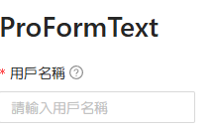
通用屬性
屬性名 | 類型 | 功能說明 | 中文說明 | 必備
name | string | number | 表單字段的唯一標識，對應後端字段名。 | 表單字段名稱。 | O
label | ReactNode | 表單項的標籤文本，顯示在字段左側或上方。 | 字段的標籤。 | O
tooltip | string | ReactNode | 提供額外的提示信息，顯示在標籤旁邊的提示圖標中。 | 標籤的提示信息。
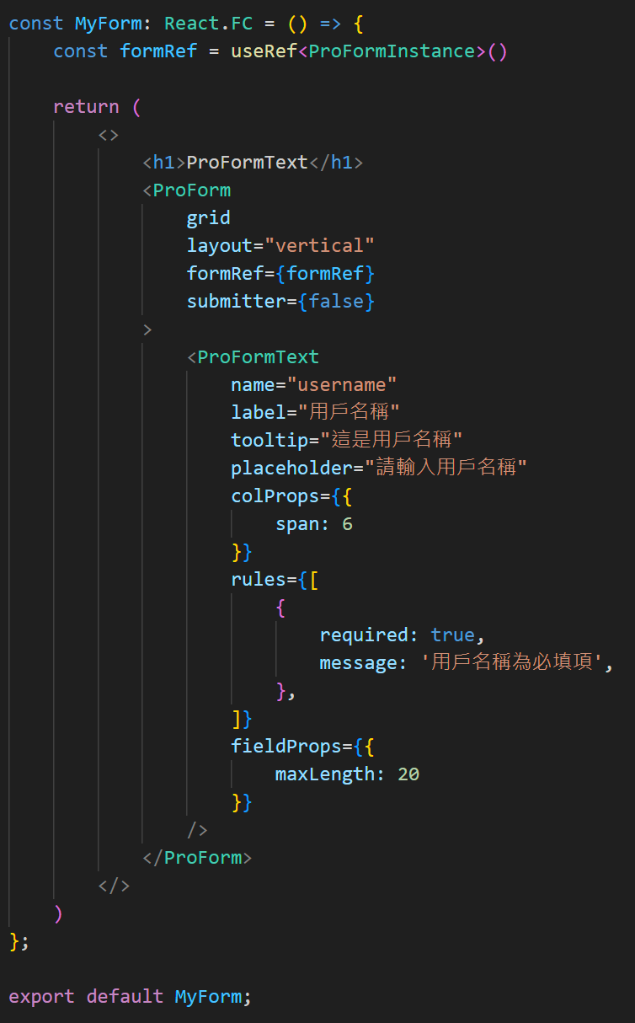
placeholder | string | string[] | 占位符文本，顯示在輸入框內，提示用戶輸入內容。 | 輸入框的占位提示文字。
rules | Rule[] | 校驗規則集合，用於驗證輸入的內容是否符合要求。 | 校驗規則。
readonly | boolean | 設置字段是否為只讀模式，默認為 false。 | 是否啟用只讀模式。
fieldProps | object | 傳遞給底層 Ant Design 表單字段組件的屬性，例如 Input, Select 等的屬性。 | 傳遞給 AntD 的原生屬性。
width | string | number | 設置輸入框的寬度，可選值為 xs, s, m, l, xl 或具體像素值。 | 輸入框的寬度設置。
colProps | object | 控制響應式佈局的列屬性 需在 ProForm 啟用 grid 後生效。 ＊寬度：{ span: 12 } 全長 24 | 響應式佈局的列屬性。
dependencies | string[] | 配置字段依賴，當依賴的字段值變更時會觸發當前字段的更新或重新渲染。 | 設置字段的依賴關係。
addonBefore | ReactNode | 輸入框前置內容。 | 輸入框的前置內容。
addonAfter | ReactNode | 輸入框後置內容。 | 輸入框的後置內容。

fieldProps：屬性設定
屬性名 | 功能 | 中文說明
value | 設置輸入框的值 | 設置輸入框內部的初始值。
defaultValue | 輸入框的初始值 | 設置輸入框的默認值。
placeholder | 提示文字 | 設置輸入框中顯示的佔位提示內容。
rows | 顯示行數 （多行文本框專用） | 控制多行文本框的高度（行數）。
maxLength | 最大字數 | 限制輸入框中允許輸入的最大字數。
showCount | 是否顯示字數統計 | 是否顯示輸入框當前字數和最大字數統計。
disabled | 禁用狀態 | 設置輸入框為不可編輯狀態。
onChange | 值改變事件 | 當輸入框的內容發生變化時的回調函數。
onFocus | 獲取焦點事件 | 當輸入框獲得焦點時的回調函數。
onBlur | 失去焦點事件 | 當輸入框失去焦點時的回調函數。
allowClear | 是否顯示清除按鈕 | 是否顯示輸入框右側的清除按鈕。
style | 自定義樣式 | 控制輸入框的外觀樣式。
disabled | 設置是否禁用該單選框組。 | 是否禁用單選框。
addonBefore | 前綴內容 | 輸入框前面顯示的附加內容。
addonAfter | 後綴內容 | 輸入框後面顯示的附加內容。
prefix | 前綴圖標 | 輸入框內部左側的圖標內容。
suffix | 後綴圖標 | 輸入框內部右側的圖標內容。

rules：校驗規則
屬性名 | 功能 | 中文說明
required | 是否為必填項 | 設置字段是否必須輸入。
message | 校驗失敗時的提示消息 | 當校驗條件不滿足時顯示的錯誤提示。
min | 最小數值 （僅適用於數字類型） | 設置數字輸入的最小值。
max | 最大數值 （僅適用於數字類型） | 設置數字輸入的最大值。
len | 固定長度 | 限制輸入內容的字符數必須等於指定值。
minLength | 最小字符數 | 限制輸入內容的最少字符數。
maxLength | 最大字符數 | 限制輸入內容的最多字符數。
pattern | 正則表達式 | 使用正則校驗輸入內容是否符合要求。
validator | 自定義校驗函數 | 自定義校驗邏輯，支持異步校驗。
type | 類型校驗 | 預設類型（如 string, number, email, url）。
whitespace | 是否允許空白字符 | 設置為 true 時禁止僅輸入空白字符。

ProFormTextArea (多行文本輸入)
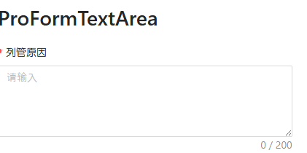
通用屬性
屬性名 | 類型 | 功能說明 | 中文說明 | 必備
name | string | number | 表單字段的唯一標識，對應後端字段名。 | 表單字段名稱。 | O
label | ReactNode | 表單項的標籤文本，顯示在字段左側或上方。 | 字段的標籤。 | O
tooltip | string | ReactNode | 提供額外的提示信息，顯示在標籤旁邊的提示圖標中。 | 標籤的提示信息。
placeholder | string | string[] | 占位符文本，顯示在輸入框內，提示用戶輸入內容。 | 輸入框的占位提示文字。
rules | Rule[] | 校驗規則集合，用於驗證輸入的內容是否符合要求。 | 校驗規則。
readonly | boolean | 設置字段是否為只讀模式，默認為 false。 | 是否啟用只讀模式。
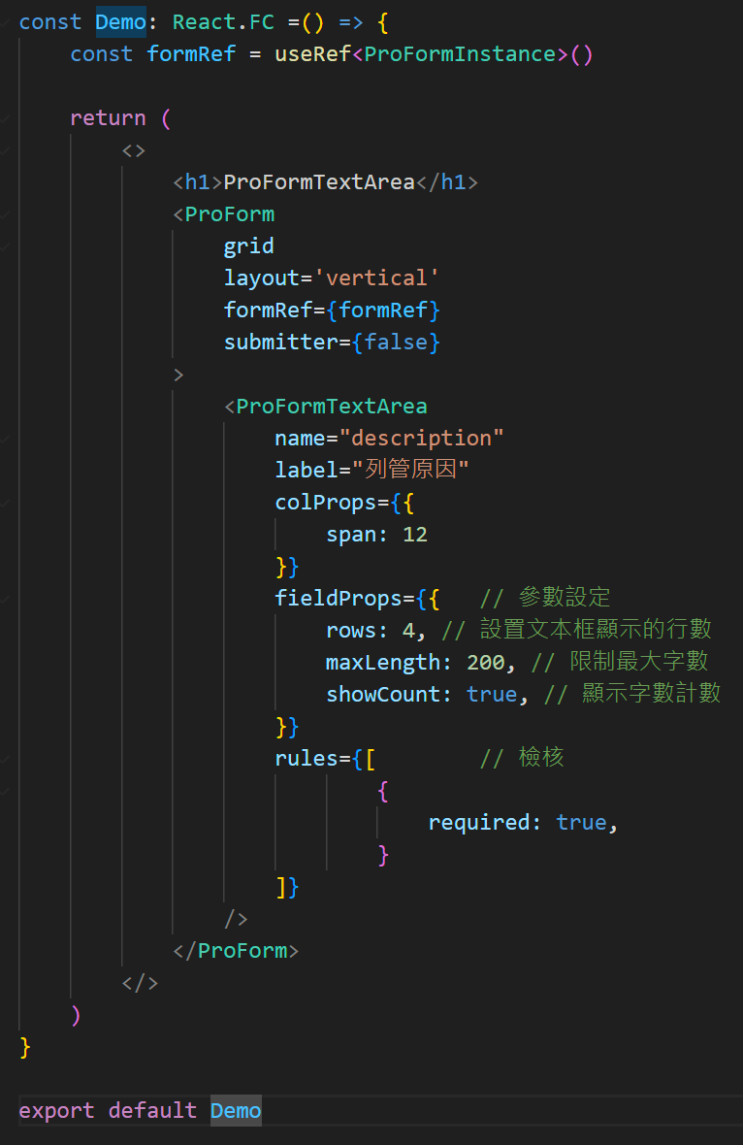
fieldProps | object | 傳遞給底層 Ant Design 表單字段組件的屬性，例如 Input, Select 等的屬性。 | 傳遞給 AntD 的原生屬性。
width | string | number | 設置輸入框的寬度，可選值為 xs, s, m, l, xl 或具體像素值。 | 輸入框的寬度設置。
colProps | object | 控制響應式佈局的列屬性，需在 ProForm 啟用 grid 後生效，例如 { span: 12 }。 | 響應式佈局的列屬性。
dependencies | string[] | 配置字段依賴，當依賴的字段值變更時會觸發當前字段的更新或重新渲染。 | 設置字段的依賴關係。
rows | number | 設置文本域的行數。 | 文本域的行數。
showCount | boolean | 是否展示字數統計。 | 是否顯示字數。

fieldProps：屬性設定
屬性名 | 功能 | 中文說明
value | 設置輸入框的值 | 設置輸入框內部的初始值。
defaultValue | 輸入框的初始值 | 設置輸入框的默認值。
placeholder | 提示文字 | 設置輸入框中顯示的佔位提示內容。
rows | 顯示行數 （多行文本框專用） | 控制多行文本框的高度（行數）。
maxLength | 最大字數 | 限制輸入框中允許輸入的最大字數。
showCount | 是否顯示字數統計 | 是否顯示輸入框當前字數和最大字數統計。
disabled | 禁用狀態 | 設置輸入框為不可編輯狀態。
onChange | 值改變事件 | 當輸入框的內容發生變化時的回調函數。
onFocus | 獲取焦點事件 | 當輸入框獲得焦點時的回調函數。
onBlur | 失去焦點事件 | 當輸入框失去焦點時的回調函數。
allowClear | 是否顯示清除按鈕 | 是否顯示輸入框右側的清除按鈕。
style | 自定義樣式 | 控制輸入框的外觀樣式。
disabled | 設置是否禁用該單選框組。 | 是否禁用單選框。
addonBefore | 前綴內容 | 輸入框前面顯示的附加內容。
addonAfter | 後綴內容 | 輸入框後面顯示的附加內容。
prefix | 前綴圖標 | 輸入框內部左側的圖標內容。
suffix | 後綴圖標 | 輸入框內部右側的圖標內容。

rules：校驗規則
屬性名 | 功能 | 中文說明
required | 是否為必填項 | 設置字段是否必須輸入。
message | 校驗失敗時的提示消息 | 當校驗條件不滿足時顯示的錯誤提示。
min | 最小數值 （僅適用於數字類型） | 設置數字輸入的最小值。
max | 最大數值 （僅適用於數字類型） | 設置數字輸入的最大值。
len | 固定長度 | 限制輸入內容的字符數必須等於指定值。
minLength | 最小字符數 | 限制輸入內容的最少字符數。
maxLength | 最大字符數 | 限制輸入內容的最多字符數。
pattern | 正則表達式 | 使用正則校驗輸入內容是否符合要求。
validator | 自定義校驗函數 | 自定義校驗邏輯，支持異步校驗。
type | 類型校驗 | 預設類型（如 string, number, email, url）。
whitespace | 是否允許空白字符 | 設置為 true 時禁止僅輸入空白字符。

